表紙
令和５年度（2023年度）

当初予算(案)について



 | 令和５年２月

 | 大 阪 市

P8
(３)一般会計目的別歳出予算

 |  |  |  |  | （単位：百万円、％）
 | 区 分 | ５年度当初 | ４年度当初 | 増△減 | 伸び率

 | 議会費 | 2,505 | 2,466 | 39 | 1.6
 | 総務費 | 122,347 | 126,665 | △4,318 | △ 3.4
 | 福祉費 | 618,583 | 593,123 | 25,460 | 4.3
 | 健康費 | 108,644 | 106,675 | 1,969 | 1.8
 | こども青少年費 | 233,913 | 234,941 | △1,028 | △ 0.4
 | 環境費 | 38,672 | 36,979 | 1,692 | 4.6
※１
 | 経済戦略費 | 57,966 | 37,846 | 20,120 | 53.2
※２
 | 土木費 | 153,416 | 151,017 | 2,399 | 1.6
 | 港湾費 | 34,284 | 32,598 | 1,686 | 5.2
 | 住宅費 | 53,157 | 51,498 | 1,659 | 3.2
 | 消防費 | 43,881 | 39,299 | 4,581 | 11.7
 | 教育費 | 215,294 | 209,918 | 5,376 | 2.6
 | 大学費 | 33,718 | 25,673 | 8,044 | 31.3
 | 公債費 | 187,459 | 188,222 | △763 | △ 0.4
 | 予備費 | 5,000 | 5,000 | - | -
 | 合計 | 1,908,838 | 1,841,921 | 66,917

※主な事業
※１…観光、文化・スポーツ振興、産業経済等に関する事業
※２…道路、橋梁、河川及び公園の管理・整備、区画整理等に関する事業

P11
４．市税予算の内訳

 | ● |  | 当初予算額 |  | 794,469百万円 |  | （対前年度比 |  | ＋29,241百万円 |  |  | ＋3.8 | ％ | ）

 | 市税収入は、土地の負担調整措置や家屋の新増築などにより固定資産税・都市計画税の増収が見込まれることなどから、２年連続の増となる794,469百万円を計上した。

 |  |  |  |  |  |  |  |  |  |  |  |  |  | （単位：百万円、％）
 | 区 分 |  |  | ５年度当初 | ４年度当初 | 増△減 |  | 伸び率 |  | 主な増減

 | 市税総計 |  |  | 794,469 | 765,228 | 29,241 |  | 3.8 |  | ・２年連続の増
 |  | 市民税 |  | 344,055 | 332,379 | 11,676 |  | 3.5
 |  |  | 個人市民税 | 227,554 | 222,079 | 5,474 |  | 2.5 |  | ・ | 一人当たり税額の増 など
 |  |  | 法人市民税 | 116,501 | 110,300 | 6,201 |  | 5.6 |  | ・ | 企業収益の増 など
 |  | 固定資産税 都市計画税 |  | 390,909 | 375,676 | 15,233 |  | 4.1 |  | ・ ・ | 土地の負担調整措置による増 家屋の新増築による増 など
 |  | その他の税 |  | 59,505 | 57,173 | 2,333 |  | 4.1 |  | ・ | 事業所税の増 など

 | ● |  | 市税収入の状況など（令和３年度までは決算）
収入の推移

168億円の増
ピーク
 | 固定資産税・都市計画税 | 法人市民税 | 個人市民税 | その他の税 | 市税総計
Ｈ8 | 4,296 | 1,643 | 1,294 | 543 | 7,776
R元 | 3,552 | 1,499 | 2,120 | 590 | 7,761
R２ | 3,591 | 1,094 | 2,199 | 562 | 7,447
R３ | 3,637 | 1,082 | 2,194 | 587 | 7,500
R４ (予算） | 3,757 | 1,103 | 2,221 | 572 | 7,652
R５ (予算） | 3,909 | 1,165 | 2,276 | 595 | 7,945
（従来のピーク）

その他の税
個人市民税
法人市民税
固定資産税
都市計画税

（単位：億円）

構成比（R５予算）
収納率の推移

 | 構成比
個人市民税 | 28.6%
法人市民税 | 14.7%
固定資産税 都市計画税 | 49.2%
その他の税 | 7.5%

P13
（参考①）新型コロナウイルス感染症対策関連経費・物価高騰対応経費 一覧表
 |  |  |  |  |  |  | （単位：百万円）
 |  |  | 歳 出 | 特定財源 |  |  | 所要税等 (本市負担)
 |  |  |  | 国庫 支出金 | 府支出金 | その他
①感染防止の取組 |  |  | 49,115 | 19,964 | 18,873 | 275 | 10,004
 | 健康 | 新型コロナウイルスワクチン接種事業 | 8,366 | 8,366 | 0 | 0 | 0
 | 健康 | ＰＣＲ検査体制の継続 | 7,942 | 3,898 | 0 | 0 | 4,043
 | 健康 | 新型コロナ受診相談センターの運営 | 6,975 | 0 | 6,975 | 0 | 0
 | 各所属 | 学校・社会福祉施設における感染拡大防止等の 取組 | 6,680 | 822 | 4,931 | 0 | 927
 | 健康 | 新型コロナウイルス感染症患者入院医療費公費負担 | 6,064 | 4,522 | 0 | 0 | 1,542
 | 健康 | 保健所等における健康観察体制の強化など | 5,970 | 2,052 | 1,845 | 0 | 2,073
 | 健康 | 新型コロナウイルス感染症軽症者等自宅療養者への 配食サービス事業 | 5,104 | 0 | 5,104 | 0 | 0
 | 教育 | 小中学校におけるスクールサポートスタッフ等の 配置 | 540 | 158 | 0 | 0 | 382
 | 経戦 | スポーツ施設における空調設備改修 | 440 | 0 | 0 | 270 | 170
学校教育ＩＣＴ活用事業、
救急活動用資器材の購入 など
 | 各所属 | その他 | 1,036 | 146 | 19 | 5 | 866
②生活に困っている方への支援 |  |  | 416 | 48 | 231 | 0 | 136
 | 福祉 | 生活困窮者自立支援事業の体制強化 | 206 | 10 | 144 | 0 | 52
 | 福祉 | 生活保護相談窓口の体制強化 | 88 | 0 | 66 | 0 | 22
 | 各所属 | その他 | 122 | 38 | 21 | 0 | 62
③社会経済活動の回復に向けた取組 |  |  | 344 | 10 | 0 | 0 | 334
 | 経戦 | 大阪文化芸術創出事業 | 150 | 0 | 0 | 0 | 150
 | 経戦 | 小規模事業者の事業継続に向けた販路拡大等サポート事業 | 70 | 10 | 0 | 0 | 60
 | 経戦 | その他 | 124 | 0 | 0 | 0 | 124
④その他 |  |  | 2,544 | 50 | 0 | 0 | 2,494
 | 各所属 | 市民利用施設等における減収に対する補塡 | 1,993 | 50 | 0 | 0 | 1,943
 | 各所属 | 市民利用施設（指定管理者制度導入施設）における電気代等物価高騰影響に対する支援 | 551 | 0 | 0 | 0 | 551
合 計 |  |  | 52,419 | 20,072 | 19,105 | 275 | 12,967

P14
（参考②）一般会計当初予算規模等の推移（10年間）

 |  |  |  |  |  |  |  |  |  |  |  |  |  |  | （単位；百万円）
 | 年度 | 一般会計 |  |  |  |  |  |  |  |  |  |  |  | （参考）全会計
 |  | 歳出規模 |  | 市税 |  | 人件費 |  | 扶助費 （うち生活保護費） |  | 公債費 |  | 市債残高 （※2） |  | 歳出規模 | 市債残高 （※2）
 |  |  |  |  |  |  |  |  |  |  |  |  | 左のうち除く 臨時財政対策債
 | 26 （※1） |  | 1,681,385 |  | 643,015 |  | 196,932 |  | 518,628 |  | 239,843 | 2,811,485 | 2,134,663 | 4,057,537 | 4,668,602

 |  |  |  |  |  |  |  |  | (294,362)

 | 27 |  | 1,726,621 |  | 639,756 |  | 205,020 |  | 531,403 |  | 236,129 | 2,690,891 | 1,968,510 | 3,995,751 | 4,456,659

 |  |  |  |  |  |  |  |  | (289,285)

（※3）
 | 28 |  | 1,650,910 |  | 648,117 |  | 196,079 |  | 538,555 |  | 289,312 | 2,941,117 | 2,185,525 | 3,697,314 | 4,276,841

 |  |  |  |  |  |  |  |  | (288,221)

（※4）
 | 29 |  | 1,762,595 |  | 651,793 |  | 297,973 |  | 549,191 |  | 286,800 | 3,328,407 | 2,518,892 | 3,833,994 | 4,138,041

 |  |  |  |  |  |  |  |  | (286,418)

 | 30 |  | 1,777,126 |  | 716,434 |  | 299,241 |  | 570,196 |  | 280,154 | 2,783,034 | 1,933,621 | 3,898,543 | 3,559,472

 |  |  |  |  |  |  |  |  | (282,291)

 | 令和元 |  | 1,835,340 |  | 748,822 |  | 301,303 |  | 586,420 |  | 256,803 | 2,623,668 | 1,751,469 | 3,572,855 | 3,363,165

 |  |  |  |  |  |  |  |  | (280,460)

 | 2 |  | 1,769,978 |  | 742,037 |  | 300,384 |  | 595,584 |  | 225,542 | 2,452,834 | 1,580,895 | 3,448,710 | 3,183,130

 |  |  |  |  |  |  |  |  | (274,069)

 | 3 |  | 1,830,103 |  | 711,901 |  | 300,983 |  | 620,355 |  | 201,919 | 2,358,752 | 1,492,572 | 3,539,819 | 3,087,145

 |  |  |  |  |  |  |  |  | (277,910)

 | 4 |  | 1,841,921 |  | 765,228 |  | 290,916 |  | 631,899 |  | 188,222 | 2,321,831 | 1,487,738 | 3,462,671 | 3,098,272

 |  |  |  |  |  |  |  |  | (273,028)

 | 5 |  | 1,908,838 |  | 794,469 |  | 289,790 |  | 658,611 |  | 187,459 | 2,257,969 | 1,480,602 | 3,527,782 | 3,054,211

 |  |  |  |  |  |  |  |  | (268,660)

 | ※1 平成26年度予算は、当初+5月補正
 | ※2 一般会計市債残高及び全会計市債残高は、令和3年度までは決算額、令和4・5年度は見込額を記載している
 | ※3 平成27年度末の市街地再開発事業会計及び土地先行取得事業会計の廃止に伴い、28年度に当該会計の市債残高が一般会計へ移行
 | ※4 平成29年度末の自動車運送事業会計及び高速鉄道事業会計の廃止に伴い、29年度に当該会計の市債残高が一般会計へ移行

Ｐ15
（参考③）目的税等の使途について

入湯税・事業所税・都市計画税・森林環境譲与税は、法律で使途が定められている目的税等であり、
本市ではその全額を対象事業に充当します。

 |  | ５年度予算(百万円)
歳入 | 入湯税 | 217
歳出 | 対象事業に要する経費（所要一般財源） | 913

 |  | ５年度予算(百万円)
歳入 | 事業所税 | 28,982
歳出 | 対象事業に要する経費（所要一般財源） | 101,336

Ｐ17
消費税率の引上げ分（５％→10％）に係る地方消費税収（市町村は地方消費税交付金）は、地方税法に
より「社会保障４経費」（制度として確立された年金、医療及び介護の社会保障給付並びに少子化に対処
するための施策に要する経費）やその他の社会保障施策（社会福祉、社会保険及び保健衛生に関する
施策事業費）に充てることとされています。
令和５年度における引上げ分に係る地方消費税交付金は376億円と見込んでおり、その全額を社会保障
施策に要する経費に充当します。

 |  | ５年度予算(百万円)
歳入 | 引上げ分に係る地方消費税交付金 | 37,638
歳出 | 社会保障施策に要する経費（所要一般財源） | 324,726

P18
2025年（令和７年）１月の市内全域路上喫煙禁止に向け、望まない受動喫煙を未然に防止し、喫煙者と
非喫煙者が共存できる分煙環境の整備をはじめとする喫煙対策関連事業を行います。
また、こうした取組が今後の地方のたばこ税の継続的かつ安定的な確保にも資すると見込まれることから、
市たばこ税を活用します。
令和５年度における市たばこ税は281億円と見込んでおり、そのうち11億円を喫煙対策関連事業に要する
経費に充当します。

 |  | ５年度予算(百万円)
歳入 | 市たばこ税 | 28,109
歳出 | 喫煙対策関連事業に要する経費（所要一般財源） | 1,094

【参 考】 設置予定数（令和５・６年度）

 | 新 設 ： 120箇所
 | 民間施設改修 ： 20箇所

P19
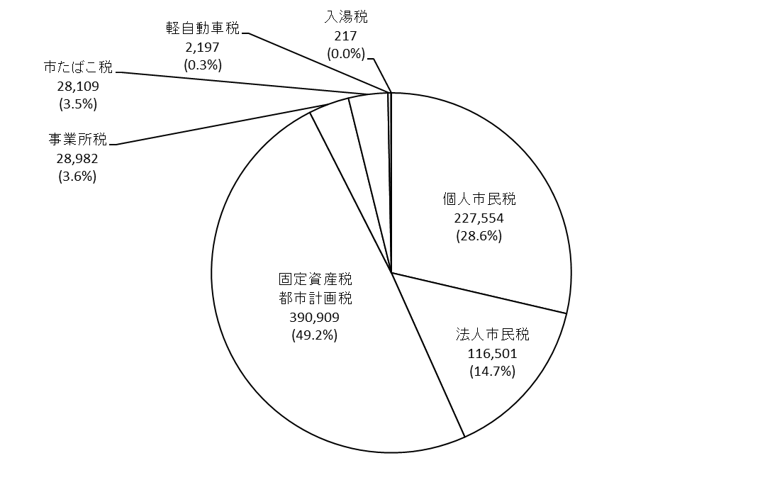
（参考④）一般会計予算の構成割合
歳入予算 1,908,838百万円
単位：百万円（構成比％）

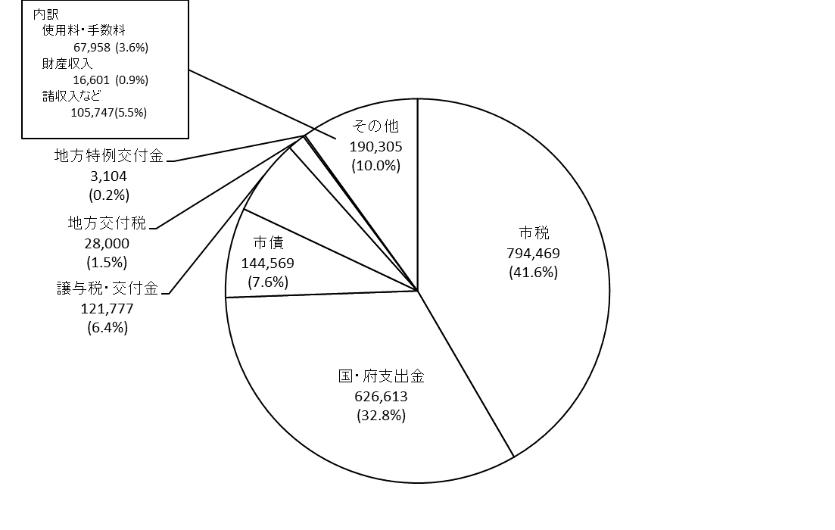

＜市税（794,469百万円）の内訳＞

P20
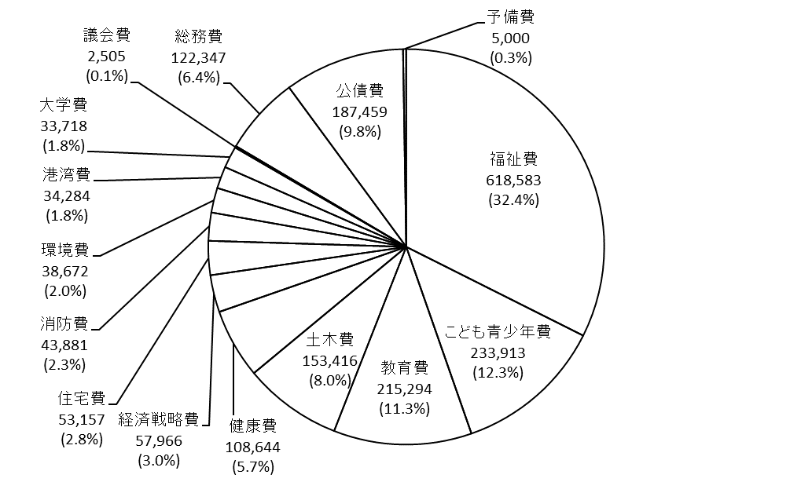
単位：百万円（構成比％）
歳出予算 1,908,838百万円

＜性質別＞

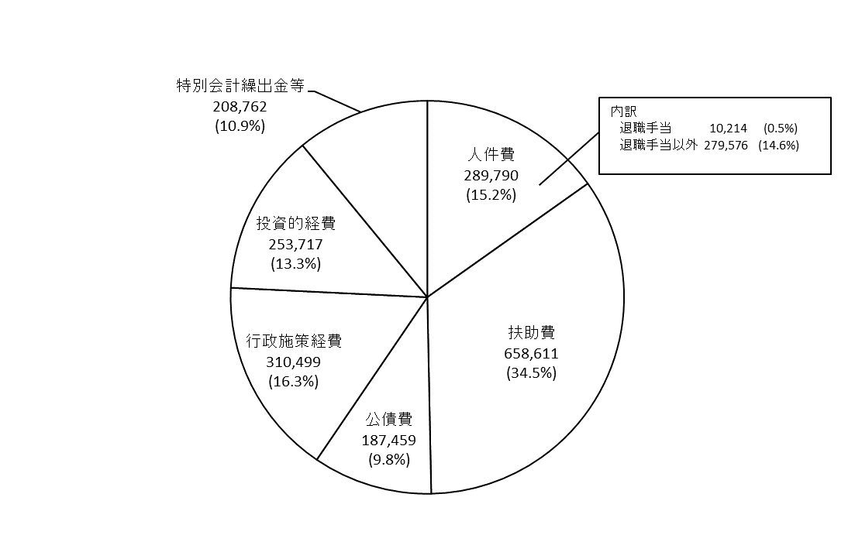

＜目的別＞

